Sheet1
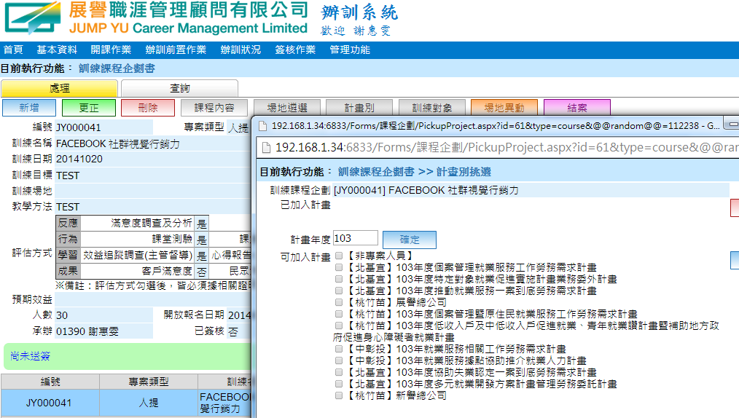

Sheet2
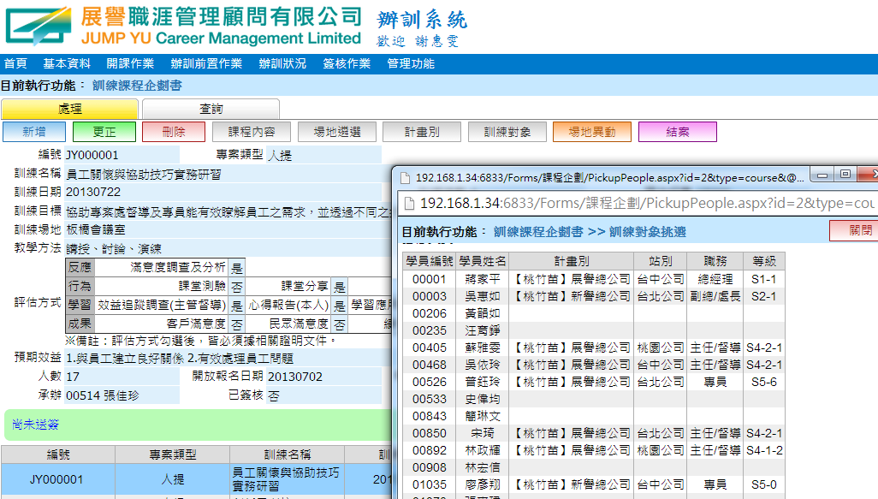

請隱藏

Sheet3
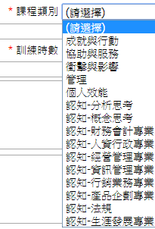
(原)課程類別 | 調整後
認知－財務會計專業 | 財務會計
認知－經營管理專業 | 經營管理
認知－行銷業務專業 | 業務行銷 | 請刪除
認知－人資行政專業 | 人力資源
認知－資訊管理專業 | 電腦應用
認知－生涯發展專業 | 職涯發展
個人效能 | 自我成長
{新增} | 客戶服務 | 文字修改
{新增} | 總務行政
{新增} | 專業證照
認知-分析思考 | {隱藏-不刪除}
認知-概念思考 | {隱藏-不刪除}
認知-產品企劃專業 | {隱藏-不刪除}
認知-法規 | {隱藏-不刪除}

